Sayfa1
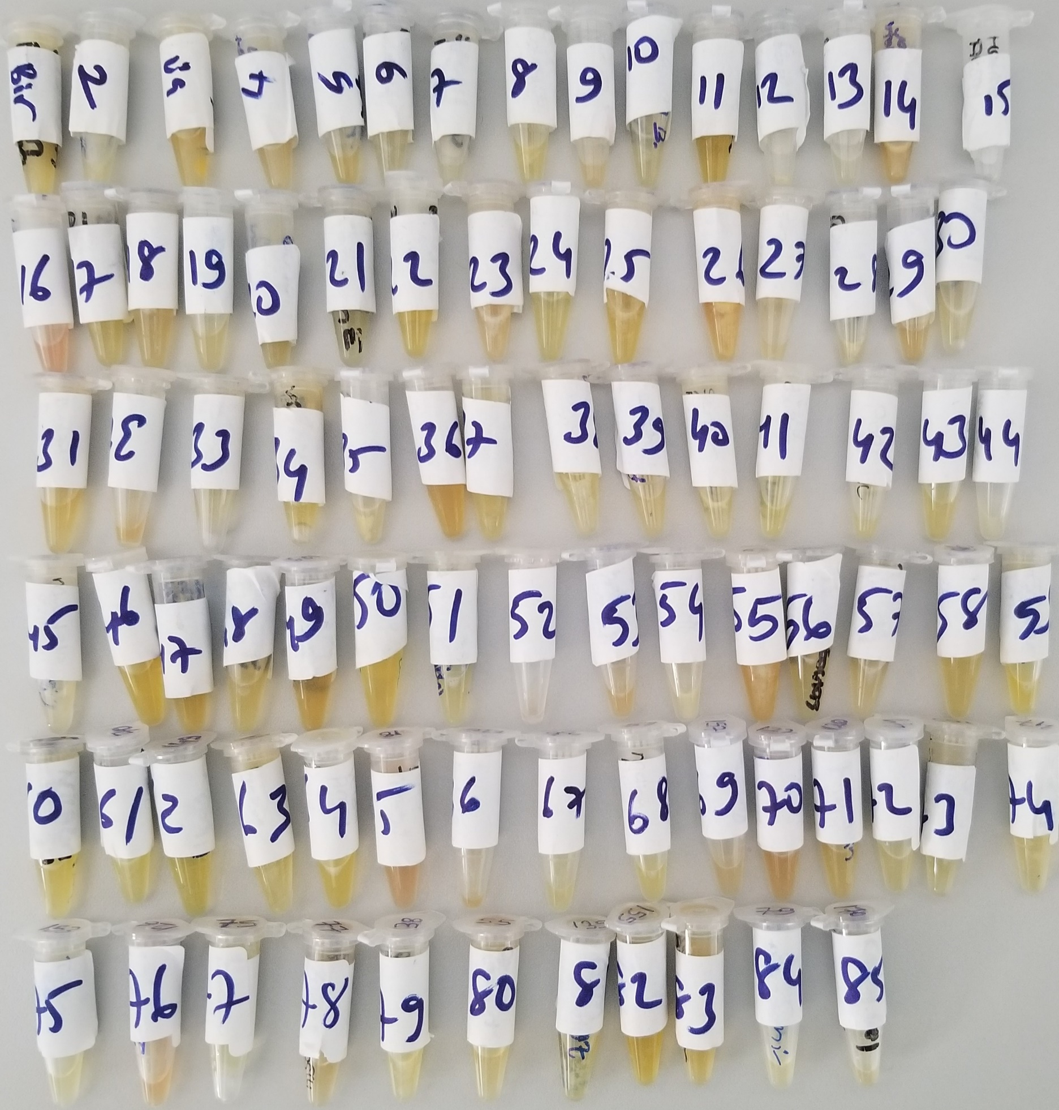
Numune Adı | TAS(mmol/L) | TOS (µmol/L) | OSI | PON(U/L)
Numune-1 | 2.34 | 19.64 | 0.839 | 395
Numune-2 | 1.93 | 82.35 | 4.267 | 189
Numune-3 | 1.68 | 53.3 | 3.173 | 282
Numune-4 | 2.08 | 83.2 | 4.000 | 244
Numune-5 | 2.35 | 44.21 | 1.881 | 310
Numune-6 | 2.23 | 80.51 | 3.610 | 68
Numune-7 | 2.06 | 76.55 | 3.716 | 252
Numune-8 | 1.86 | 84.85 | 4.562 | 508
Numune-9 | 1.99 | 70.8 | 3.558 | 221 | Bu çalışmada "Relassay" marka kitler kullanılmıştır.
Numune-10 | 2.23 | 96.83 | 4.342 | 76 | TAS Kat.No: RL0017
Numune-11 | 2.09 | 43.84 | 2.098 | 138 | TOS Kat.Not: RL0024
Numune-12 | 1.99 | 83.6 | 4.201 | 92 | PON-1: RL0031
Numune-13 | 2.11 | 87.44 | 4.144 | 66 | Kullanılan cihaz: Mindray marka BS300 model tam otomatik biyokimya cihazı
Numune-14 | 2.8 | 46.79 | 1.671 | 593
Numune-15 | 2.26 | yetersiz numune | #VALUE! | yetersiz numune
Numune-16 | 2.69 | 74.96 | 2.787 | 625
Numune-17 | 2.25 | 91.64 | 4.073 | 280
Numune-18 | 1.91 | 99.37 | 5.203 | 87
Numune-19 | 1.99 | 48.47 | 2.436 | 129
Numune-20 | 1.78 | 79.62 | 4.473 | 361
Numune-21 | 2.25 | 9.63 | 0.428 | 194
Numune-22 | 2.27 | 54.74 | 2.411 | 411
Numune-23 | 1.89 | 19.42 | 1.028 | 436
Numune-24 | 2.15 | 79.85 | 3.714 | 87
Numune-25 | 2.51 | 67.69 | 2.697 | 111
Numune-26 | 2.32 | 21.2 | 0.914 | 123
Numune-27 | 2.23 | 88.24 | 3.957 | 374
Numune-28 | 2.19 | 103.47 | 4.725 | 237
Numune-29 | 1.53 | 91.24 | 5.963 | 245
Numune-30 | 2.03 | 79.28 | 3.905 | 288
Numune-31 | 1.87 | 81.6 | 4.364 | 243
Numune-32 | 0.65 | 65.38 | 10.058 | 51
Numune-33 | 2.06 | 92.68 | 4.499 | 57
Numune-34 | 2.06 | 66.42 | 3.224 | 399
Numune-35 | 2.36 | 56.21 | 2.382 | 120
Numune-36 | 1.76 | 83.87 | 4.765 | 104
Numune-37 | 2.23 | 91.67 | 4.111 | 94
Numune-38 | 2.07 | 87.42 | 4.223 | 349
Numune-39 | 1.86 | 82.71 | 4.447 | 605
Numune-40 | 2.35 | 90.13 | 3.835 | 437
Numune-41 | 2.06 | 72.03 | 3.497 | 86
Numune-42 | 2.12 | 78.97 | 3.725 | 204
Numune-43 | 1.68 | 92.32 | 5.495 | 71
Numune-44 | 2.3 | 96.73 | 4.206 | 73
Numune-45 | 1.94 | 45.7 | 2.356 | 583
Numune-46 | 2.01 | 59.27 | 2.949 | 144
Numune-47 | 2.03 | 11.43 | 0.563 | 475
Numune-48 | 1.63 | 76.62 | 4.701 | 86
Numune-49 | 2.11 | 50.69 | 2.402 | 62
Numune-50 | 1.68 | 21.39 | 1.273 | 298
Numune-51 | 1.43 | 68.34 | 4.779 | 269
Numune-52 | 1.85 | 70.38 | 3.804 | 315
Numune-53 | 2.29 | 49.95 | 2.181 | 698
Numune-54 | 2.19 | 90.76 | 4.144 | 390
Numune-55 | 2.17 | 62.67 | 2.888 | 53
Numune-56 | 1.57 | 92.29 | 5.878 | 381
Numune-57 | 1.38 | 84.88 | 6.151 | 118
Numune-58 | 1.78 | 61.28 | 3.443 | 346
Numune-59 | 1.99 | 72.65 | 3.651 | 317
Numune-60 | 1.45 | 37.85 | 2.610 | 448
Numune-61 | 1.85 | 66.07 | 3.571 | 93
Numune-62 | 1.64 | 70.64 | 4.307 | 302
Numune-63 | 2.15 | 42.78 | 1.990 | 122
Numune-64 | 2.14 | 58.24 | 2.721 | 144
Numune-65 | 1.56 | 52.56 | 3.369 | 406
Numune-66 | 1.82 | 66.95 | 3.679 | 53
Numune-67 | 2.08 | 41.58 | 1.999 | 174
Numune-68 | 1.86 | 77.8 | 4.183 | 269
Numune-69 | 2.07 | 22.6 | 1.092 | 95
Numune-70 | 2.06 | 71.75 | 3.483 | 288
Numune-71 | 1.81 | 87.61 | 4.840 | 280
Numune-72 | 2.44 | 99.99 | 4.098 | 220
Numune-73 | 2.25 | 40.41 | 1.796 | 60
Numune-74 | 1.67 | 78.63 | 4.708 | 78
Numune-75 | 1.98 | 102.51 | 5.177 | 373
Numune-76 | 1.77 | 64.93 | 3.668 | 127
Numune-77 | 1.71 | 36.93 | 2.160 | 203
Numune-78 | 1.86 | 86.3 | 4.640 | 350
Numune-79 | 2.08 | 63.51 | 3.053 | 540
Numune-80 | 2.04 | 83.69 | 4.102 | 107
Numune-81 | 2.35 | 65.5 | 2.787 | 293
Numune-82 | 2 | 62.28 | 3.114 | 99
Numune-83 | 2.04 | 21.45 | 1.051 | 515
Numune-84 | 1.9 | 89.81 | 4.727 | 81
Numune-85 | 1.82 | 81.6 | 4.484 | 44

Not: genel olarak gelen numuneler "Lipemik"tir.

